E-Rモデル エンティティ一覧
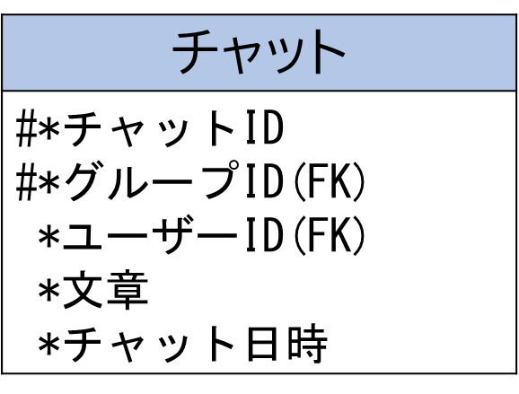
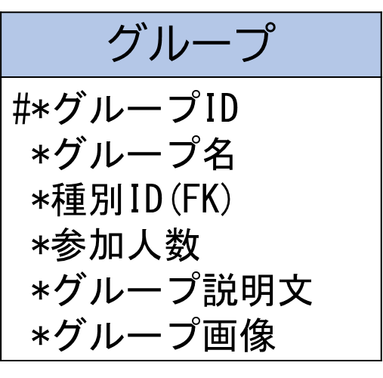
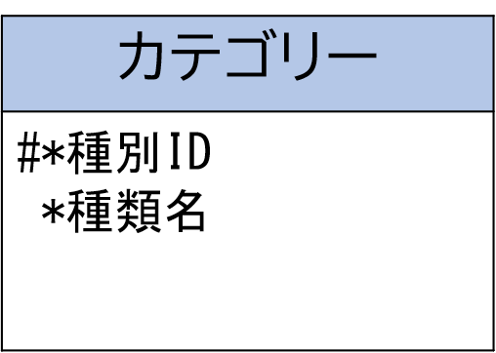
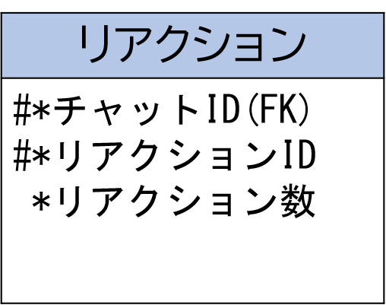
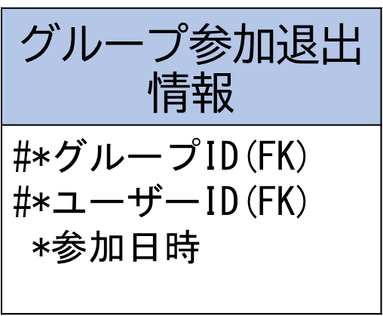
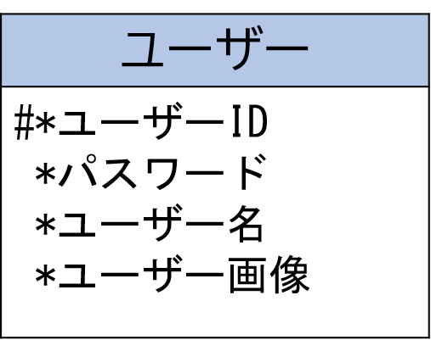
E-R図
システム名 |  | OPEN CHAT |  | 作成者 | 谷川 友駿
工程名 |  | システム設計 |  | 作成日付 | 2023-04-28
ドキュメント名 |  | OPEN CHAT データベース設計書 |  | バージョン | v1.0
E-R図ID |  | ER001 |  | 更新者 | 白濵 翔
概要 |  | SNSにおけるデータモデルを示す |  | 更新日付 | 2023-05-19

エンティティ一覧
No. | 論理エンティティ名 | 物理エンティティ名 | エンティティ種別 | 定義
1 | ユーザー | user | マスター | ユーザーの情報
2 | グループ参加退出情報 | group_info | マスター | グループの参加・退出情報
3 | カテゴリー | category | マスター | グループカテゴリーの情報
4 | グループ | group | マスター | グループの情報
5 | チャット | chat | マスター | グループチャットの情報
6 | リアクション | reaction | マスター | リアクションの情報

E-Rモデル図

